Expal
 |  |  | Formato para inspeccion de Extintores en Agencias |  |  |  |  |  |  |  |  |  |  |  |  |  |  |  | Codigo | FR-GH-063
 |  |  |  |  |  |  |  |  |  |  |  |  |  |  |  |  |  |  | Versión | 01
 |  |  | PROCESO: GESTION HUMANA SYST
 |  |  |  |  |  |  |  |  |  |  |  |  |  |  |  |  |  |  | Fecha: | 2017-02-23

 | RESPONSABLE DE LA INSPECCION: |  |  |  |  |  |  | AGENCIA:
 | CARGO: |  |  |  |  |  |  | RESP. OFICINA QUE ENTREGA:
 |  |  |  |  |  |  |  | RESP. OFICINA QUE RECIBE
 | CRITERIOS DE CALIFICACIÓN: B: BUENO R: REGULAR M: MALO

No | PARTES A INSPECCIONAR |  |  | UBICACIÓN | CAPACIDAD | FECHA DE PROXIMA RECARGA | ESTADO DEL EXTINTOR |  |  |  |  |  |  |  |  |  |  | OBSERVACIONES
 |  |  |  |  |  |  | TIPO EXTINTOR (A,B, C) | MANOMETRO | PASADOR | MANGUERA | BOQUILLA | MANIJA | CILINDRO | PINTURA | SEÑALIZACIÓN | ACCESO | VISIBILIDAD
1 | 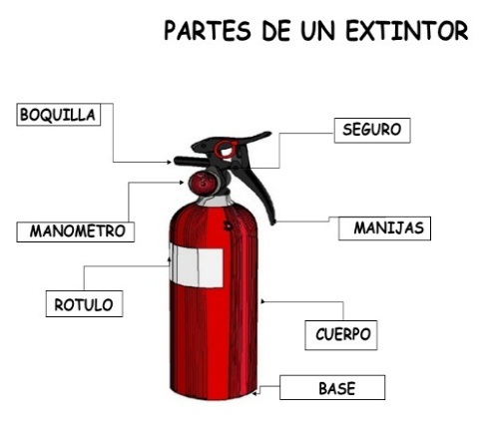
2
3
4
5
6
7
8
ELABORO: |  | Coordinador de Seguridad y Salud en el trabajo |  |  |  |  |  | FECHA DE INSPECCION:
DOCUMENTO CONTROLADO ”Este documento solo es válido para consulta, al imprimirlo perderá su validez para el Sistema Integrado de Gestión”

Resp. Agencia Entrega |  |  |  |  |  | Resp. Agencia Recibe |  |  |  |  |  |  |  |  |  |  |  | Auditor Visitador

EP Express
 |  |  | Formato para inspeccion de Extintores en Oficinas |  |  |  |  |  |  |  |  |  |  |  |  |  |  |  | Codigo | FR-GH-063
 |  |  |  |  |  |  |  |  |  |  |  |  |  |  |  |  |  |  | Versión | ´01
 |  |  | PROCESO: GESTION HUMANA SYST
 |  |  |  |  |  |  |  |  |  |  |  |  |  |  |  |  |  |  | Fecha: | 2017-02-23

 | RESPONSABLE DE LA INSPECCION: |  |  |  |  |  |  | AGENCIA:
 | CARGO: |  |  |  |  |  |  | RESP. OFICINA QUE ENTREGA:
 |  |  |  |  |  |  |  | RESP. OFICINA QUE RECIBE
 | CRITERIOS DE CALIFICACIÓN: B: BUENO R: REGULAR M: MALO |  |  |  |  |  |  | OPERADOR LOGISTICO:

No | PARTES A INSPECCIONAR |  |  | UBICACIÓN | CAPACIDAD | FECHA DE PROXIMA RECARGA | ESTADO DEL EXTINTOR |  |  |  |  |  |  |  |  |  |  | OBSERVACIONES
 |  |  |  |  |  |  | TIPO EXTINTOR (A,B, C) | MANOMETRO | PASADOR | MANGUERA | BOQUILLA | MANIJA | CILINDRO | PINTURA | SEÑALIZACIÓN | ACCESO | VISIBILIDAD
1 | 
2
3
4
5
6
7
8
ELABORO: |  | Coordinador de Seguridad y Salud en el trabajo |  |  |  |  |  | FECHA DE INSPECCION:
DOCUMENTO CONTROLADO ”Este documento solo es válido para consulta, al imprimirlo perderá su validez para el Sistema Integrado de Gestión”

Resp. Agencia Entrega |  |  |  | Resp. Agencia Recibe |  |  | Operador Logistico |  |  |  |  |  |  |  |  |  |  | Auditor Visitador

